Basic & Tables
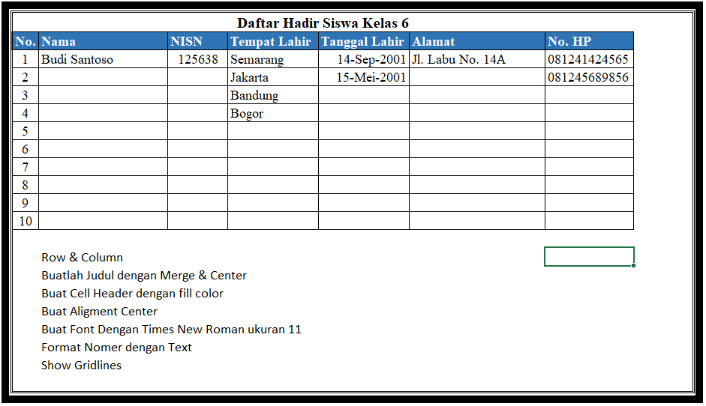
Daftar Hadir Siswa Kelas 6
No. | Nama | NISN | Tanggal Lahir | Alamat | No. HP
1
2
3
4
5
6
7
8
9
10

Graph
Nama Product | Januari | Februari | Maret | April | Mei | Juni
Mobil A | 1200 | 1300 | 1350 | 1400 | 1250 | 1350
Mobil B | 1100 | 1200 | 1250 | 1560 | 1540 | 1240
Mobil C | 1200 | 1350 | 1500 | 1250 | 1250 | 1460
Mobil D | 1050 | 1040 | 1200 | 1350 | 1350 | 1490
Mobil E | 1220 | 1250 | 1150 | 1460 | 1150 | 1485
Mobil F | 1250 | 1230 | 1230 | 1250 | 1250 | 1465
Mobil G | 1230 | 1540 | 1350 | 1150 | 1150 | 1352
Total | 8250 | 8910 | 9030 | 9420 | 8940 | 9842

Nama Product | Januari | Februari | Maret | April | Mei | Juni
Mobil A | 15% | 15% | 15% | 15% | 14% | 14%
Mobil B | 13% | 13% | 14% | 17% | 17% | 13%
Mobil C | 15% | 15% | 17% | 13% | 14% | 15%
Mobil D | 13% | 12% | 13% | 14% | 15% | 15%
Mobil E | 15% | 14% | 13% | 15% | 13% | 15%
Mobil F | 15% | 14% | 14% | 13% | 14% | 15%
Mobil G | 15% | 17% | 15% | 12% | 13% | 14%
Total | 100% | 100% | 100% | 100% | 100% | 100%

